BoQ
 | BoQ for Rehabilitation and Improvement of wash facilities in Taji CP Prison -Baghdad |  |  |  |  | منظمة مساعدات الشعب النرويجي جدول الكميات لتأهيل وصيانة المرافق الصحية لسجن تاجي CP بغداد
 | TECHNICAL SPECIFICATIONS: |  |  |  |  | ملاحظات عامة
 | ► The contractor is responsible on repairing any damage that may occur during work (existing pipe, walls, electric)…etc. |  |  |  |  | الشركة المنفذة مسؤولة عن إصلاح اي تلف بسبب العمل (الأنابيب الموجودة ، الجدران ، الكهرباء) ... الخ.
 | All works must be according to the plans and technical specifications, drawings, pictures, contract documents and instructions of the supervisor engineer. |  |  |  |  | يجب ان تكون جميع الأعمال مطابقة للمواصفات الفنية والمخططات والصور وتوجيهات المهندس المشرف.
 | ► The Contractor is responsible for providing any materials, items, tools, machines and skilled manpower needed for the work |  |  |  |  | الشركة المنفذة مسؤولة عن توفير أي مواد وأدوات وآاليات و الايدي العاملة.
 | ► All materials to be provided by the contractor shall be approved by Supervisors before using them |  |  |  |  | يجب استحصال موافقة المهندس المشرف للمواد المقدمة من قبل الشركة قبل الاستخدام.
 | ► The Contractor should provide to NPA original certificates, warranties and technical documentation of installed machineries, equipment and devices. |  |  |  |  | يقدم المقاول لمنظمة NPA الشهادات الأصلية والضمانات والوثائق الفنية للأجهزة والمعدات والأجهزة
 | ► Contractor should take in consider that transportation of materials inside the prison will be by daily worker |  |  |  |  | يجب أن يأخذ المقاول في عين الاعتبار نقل المواد سيكون بواسطة عمال داخل السجن.
 | ► The contractor is responsible for any other expense (transportation, labor test, curing of work…etc.) |  |  |  |  | الجهة المنفذة مسؤولة عن أي نفقات أخرى (النقل ، اختبار عمل ... إلخ).
 | ► The contractor responsible for any security approval letter from the government and Handover letters from the government. |  |  |  |  | الجهة المنفذة مسؤولة عن استحصال على الموافقات الأمنية والكتب الأستلامات.
 | ► Water Pumps specification can be little bit different than existing one (different brand have different specifications) according to Supervision committee. |  |  |  |  | يمكن أن تكون مواصفات المضخات مختلفة قليلاً عن الموجودات "حسب الماركة"، يجب ان يوافق عليها لجنة الأشراف.
 | ► Working time: from Sunday to Thursday ► Working Duration (08:00 am to 05:00 pm) |  |  |  |  | أيام العمل: من الأحد للخميس. وقت العمل: من 08:00 ص الى 05:00 م
No. | Work details | Unit | Qtty | Cost USD | Total cost USD | تفاصيل الاعمال
Line: 1 | Supply and install new Water Pumps | $- |  |  |  | تجهيز و نصب مضخات ماء جديدة
1:1 | Supply and install and operate and End Suction centrifugal water pump West Europe made (Wilo, Grundfos or equivalent), Specifications of Motor: Three Phase, ∆: 400, Y: 690, Hz: 50, ∆: 65, Y:38, kW: 37, Rotation: 2950 RPM, Cos Ø: 0.88 ∆: 460, Y: 690, Hz: 60, ∆: 66, Y:38, kW: 43, Rotation: 3550 RPM, Cos Ø: 0.88 V: 380-420 ∆V, 50Hz, Amax: 70, 440 ∆V - 60 Hz - 66A - 40 kW Specifications of Pump: Rotation: 2950, P2: 37 kV, Q: 120-345 mᵌ/hr, Head: 54.5-23.5m, Temperature: 120°, Pmax.:1200 ka, Ø:203mm The Price include supply and install all electric accessories (starter, changeover, circuit breaker, ....etc.) of electric board install it inside existing board and electric cable to be adequate with size of the pump (10m in length) to connect electrical board with water pump. For Pumping units (No. 1, No.4) | No. | 4.00 |  | 0 | إزالة المضخات الموجودة،، تجهيز ونصب وتشغيل وفحص مضخات ماء نوع(End Sanction pump) منشأ أوروبا غربي (wilo , Grundfos) او ما يشابه ،بمواصفات (التالية: مواصفات المحرك : - ∆: 400, Y: 690, Hz: 50, ∆: 65, Y:38, kW: 37, Rotation: 2950 RPM, Cos Ø: 0.88 ∆: 460, Y: 690, Hz: 60, ∆: 66, Y:38, kW: 43, Rotation: 3550 RPM, Cos Ø: 0.88 V: 380-420 ∆V, 50Hz, Amax: 70, 440 ∆V - 60 Hz - 66A - 40 kW مواصفات المضخة: - Rotation: 2950, P2: 37 kV, Q: 120-345 mᵌ/hr, Head: 54.5-23.5m, Temperature: 120°, Pmax.:1200 ka, Ø:203mm يشمل السعر تجهيز ونصب كافة ملحقاتها الكهربائية (ستارتر، جينج اوفر،... الخ) ينصب داخل صندوق الكهربائي الموجود (فقط صندوق موجود) و كيبل كهربائي يتناسب مع حجم المضخة بطول (10م) يربط المضخة مع البورد الكهربائي مع كل ما يتطلب لإتمام العملK جميع الأعمال والمواد يجب ان يوافق عليها مهندس المشرف. للمحطة الضخ رقم (1+2+3+4)
1:2 | Supply and install and operate and End Suction centrifugal water pump West Europe made (Wilo, Grundfos or equivalent) Specifications of Motor: Three Phase, according to the table (or close to the specifications). Hz: 50, kW: 22, V∆: 400, VY:690, A∆: 38.7, Aϒ:22.3, Cos Ø: 0.9, Rotation: 2940 RPM, Hz: 60, kW: 22, V∆: 380, VY:660, A∆: 40.1, Aϒ:23.2, Cos Ø: 0.93, Rotation: 3520RPM, Hz: 60, kW: 22, V∆: 440, VY: , A∆: 34.7, Aϒ: , Cos Ø: 0.91, Rotation: 3540 RPM, Hz: 50, kW: 24.2, V∆:4000, VY:690, A∆: 42.6, Aϒ:24.6, Cos Ø: 0.9, Rotation: 2935.RPM, Temp.: 40 C°, Specifications of Pump: to be same as existing one -and adequate to the motor, Q: 90 -210 mᵌ/hr, Hmin: 24.5m, H: 47-24.5m, Rotation: 2900RPM, 80-200mm. The Price include supply and install all electric accessories (starter, changeover, circuit breaker, ....etc.) of electric board install it inside existing board and electric cable to be adequate with size of the pump (10m in length) to connect electrical board with water pump. For Pumping units (No. 6) | No. | 2 |  | 0 | إزالة المضخات الموجودة،، تجهيز ونصب وتشغيل وفحص مضخات ماء نوع(End Sanction pump) منشأ أوروبا غربي (Wilo , Grundfos) او ما يشابه ،بمواصفات (التالية: مواصفات المحرك : - Hz: 50, kW: 22, V∆: 400, VY:690, A∆: 38.7, Aϒ:22.3, Cos Ø: 0.9, Rotation: 2940 RPM, Hz: 60, kW: 22, V∆: 380, VY:660, A∆: 40.1, Aϒ:23.2, Cos Ø: 0.93, Rotation: 3520RPM, Hz: 60, kW: 22, V∆: 440, VY: , A∆: 34.7, Aϒ: , Cos Ø: 0.91, Rotation: 3540 RPM, Hz: 50, kW: 24.2, V∆:4000, VY:690, A∆: 42.6, Aϒ:24.6, Cos Ø: 0.9, Rotation: 2935.RPM, Temp.: 40 C°, مواصفات المضخة: - Q: 90 -210 mᵌ/hr, Hmin: 24.5m, H: 47-24.5m, Rotation: 2900RPM, 80-200mm يشمل السعر تجهيز ونصب كافة ملحقاتها الكهربائية (ستارتر، جينج اوفر،... الخ) ينصب داخل صندوق الكهربائي الموجود (فقط صندوق موجود) و كيبل كهربائي يتناسب مع حجم المضخة بطول (10م) يربط المضخة مع البورد الكهربائي مع كل ما يتطلب لإتمام العملK جميع الأعمال والمواد يجب ان يوافق عليها مهندس المشرف. للمحطة الضخ رقم (5+6)
1:3 | Supply and install and operate and End Suction centrifugal water pump west Europe made (Wilo, Grundfos or equivalent), Specifications of Motor: Three Phase, according to the table (or close to the specifications). Hz: 50 60 60 50 kW: 4 4 4 4,4 V∆: 400 380 440 400 Vϒ: 690 660 690 A∆: 7.7 7.54 6.77 8.33 Aϒ: 4.45 4.35 4.81 Cos Ø: 0.84 0.9 0.86 0.85 min¯ᶦ: 2900 3475 3510 2890 n: 89.1 88.4 89.8 88.7 Specifications of Pump: to be same as existing one -and adequate to the motor. (32-200) The Price include supply and install all electric accessories (starter, changeover, circuit breaker, ....etc.) of electric board install it inside existing board and electric cable to be adequate with size of the pump (10m in length) to connect electrical board with water pump. For Pumping units (No. 7+8) | No. | 2.00 |  | 0 | إزالة المضخات الموجودة،، تجهيز ونصب وتشغيل وفحص مضخات ماء نوع(End Sanction pump) منشأ أوروبا غربي (wilo , Grundfos) او ما يشابه ،بمواصفات (التالية: مواسفات المحرك : - Hz: 50 60 60 50 kW: 4 4 4 4,4 V∆: 400 380 440 400 Vϒ: 690 660 690 A∆: 7.7 7.54 6.77 8.33 Aϒ: 4.45 4.35 4.81 Cos Ø: 0.84 0.9 0.86 0.85 min¯ᶦ: 2900 3475 3510 2890 n: 89.1 88.4 89.8 88.7 مواصفات المضخة: - to be same as existing one -and adequate to the motor. (32-200) يشمل السعر تجهيز ونصب كافة ملحقاتها الكهربائية (ستارتر، جينج اوفر،... الخ) ينصب داخل صندوق الكهربائي الموجود (فقط صندوق موجود) و كيبل كهربائي يتناسب مع حجم المضخة بطول (10م) يربط المضخة مع البورد الكهربائي مع كل ما يتطلب لإتمام العملK جميع الأعمال والمواد يجب ان يوافق عليها مهندس المشرف. للمحطة الضخ رقم (7+8)
1:4 | Supply and install and operate and End Suction centrifugal water pump West Europe made (Wilo, Grundfos or equivalent west Europe brand), Specifications of Motor: Three Phase, according to the table (or close to the specifications). Hz: 50 60 60 50 kW: 5.5 5.5 5.5 6 V∆: 400 380 440 400 Vϒ: 690 660 690 A∆: 11.4 11.4 10.1 12.4 Aϒ: 6.57 6.58 7.15 Cos Ø: 0.8 0.85 0.81 0.81 min¯ᶦ: 1450 1725 1750 1445 Specifications of Pump: - Should be same as existing one -and adequate to the motor, Ø: 213mm, Pmax: 1200 kPa, t: 120C, n: 1440, P2: 5.5 kW, Q: 55-86 mᵌ/hr, H: 14.6-6.5 m, The Price include supply and install new electric board with all electric accessories (starter, changeover, circuit breaker, ....etc.) and electric cable to be adequate with size of the pump (25m in length) to connect electrical board with water pump. For pumping water between small water tank and big water storage tank (P.2) | No. | 2.00 |  | 0 | إزالة المضخات الموجودة،، تجهيز ونصب وتشغيل وفحص مضخات ماء نوع(End Sanction pump) منشأ أوروبا غربي (Wilo , Grundfos) او ما يشابه ،بمواصفات (التالية: مواصفات المحرك : - Hz: 50 60 60 50 kW: 5.5 5.5 5.5 6 V∆: 400 380 440 400 Vϒ: 690 660 690 A∆: 11.4 11.4 10.1 12.4 Aϒ: 6.57 6.58 7.15 Cos Ø: 0.8 0.85 0.81 0.81 min¯ᶦ: 1450 1725 1750 1445 مواصفات المضخة: - Ø: 213mm, Pmax: 1200 kPa, t: 120C, n: 1440, P2: 5.5 kW, Q: 55-86 mᵌ/hr, H: 14.6-6.5 m, يشمل السعر تجهيز ونصب بورد كهربائي مع كافة ملحقاتها الكهربائية (ستارتر، جينج اوفر،... الخ) و كيبل كهربائي يتناسب مع حجم المضخة بطول (10م) يربط المضخة مع البورد الكهربائي مع كل ما يتطلب لإتمام العمل، جميع الأعمال والمواد يجب ان يوافق عليها مهندس المشرف. لضخ الماء من الخزان الصغير للخزان الكبير
1:5 | Remove existing one then supply and install new Submersible sewage pump for black-water west Europe made (Wilo, Grundfos or equivalent) according to the following specifications: - Pump Specifications: Pump type: FA10.34E, Suspension device -DN100S/2RK, Nominal speed 1450 1/min, Frequency 50 Hz, Pump Materials: - Pump housing EN-GJL-250, Stationary wear ring 1.4308, Impeller EN-GJL-250, Mobile wear ring 1.4462/1.4470 MOTOR: Motor name: T20.1-4/22G-E3, Number of poles: 4, Rated Power: 7.5 kW, Rated speed: 1456 1/min, Efficiency with rated power: 85.2%, Current input with rater power: 15.6 A, Duty point data: Volume flow Fluid: 137.8 m³/h, Head: 11.6m, Shaft power P2: 6.8 kW, Power input P1: 8kW, Pump efficiency: 64.3%, Fluid: Wastewater, Required pump NPSH: 4.1m, Speed: 1456 1/min, the price include new electric board with all electric accessories (starter, changeover, circuit breaker, ....etc.) and electric cable to be adequate with size of the pump (25m in length) to connect electrical board with water pump as well FLOAT control valve. | No. | 10.00 |  | 0 | إزالة الغطاسات الموجودة، تجهيز ونصب وتشغيل وفحص مضخة غاطسة للمياه الصرف الصحي (مخصصة للمياه المجاري الثقيلة) منشأ أوروبا غربي ماركة (Wilo أو Grundfos) او ما يشابه ،بمواصفات (التالية: Pump Specifications: Pump type: FA10.34E, Suspension device -DN100S/2RK, Nominal speed 1450 1/min, Frequency 50 Hz, Pump Materials: - Pump housing EN-GJL-250, Stationary wear ring 1.4308, Impeller EN-GJL-250, Mobile wear ring 1.4462/1.4470 MOTOR: Motor name: T20.1-4/22G-E3, Number of poles: 4, Rated Power: 7.5 kW, Rated speed: 1456 1/min, Efficiency with rated power: 85.2%, Current input with rater power: 15.6 A, Duty point data: Volume flow Fluid: 137.8 m³/h, Head: 11.6m, Shaft power P2: 6.8 kW, Power input P1: 8kW, Pump efficiency: 64.3%, Fluid: Wastewater, Required pump NPSH: 4.1m, Speed: 1456 1/min, يشمل السعر تجهيز ونصب بورد كهربائي مع كافة ملحقاتها الكهربائية (ستارتر، جينج اوفر،... الخ) و كيبل كهربائي يتناسب مع حجم المضخة بطول (10م) يربط المضخة مع البورد الكهربائي وقفل التشغيل التلقائي مع كل ما يتطلب لإتمام العمل، جميع الأعمال والمواد يجب ان يوافق عليها مهندس المشرف.
1:6 | Construction of protection mesh box for Submersible sewage pumps using iron bars by dimensions (50*50cm and Hight 100cm) mesh bars diameter 12mm @ 4 cm c/c welded and painted by three layers of special type of epoxy over a three layers of anti-rust paint (base) - as well included one stainless steel chain (15m length, Material: steel hardware, ability to lift Weight up to 200 kg, Outdoor Zinc coat finish) | No. | 10.00 |  | 0 | "إنشاء صندوق شبكي لحماية المضخات الصرف الصحي الغاطسة بابعاد (50 * 50 سم وارتفاع 100 سم) قطر قضبان الحديد 12ملم @ 4سم "مسافة الفتحات" ، يشمل العمل صبغ اسياخ الحديد بثلاث طبقات من نوع خاص من الايبوكسي على ثلاث طبقات من الطلاء المضادة للصدأ ، ايضا مع سلسلة من الفولاذ المقاوم للصدأ (بطول 15 مترا لرفع الغطاس، القدرة على رفع الوزن حتى 200 كجم ،يكون ااخر طقة الخارجية من الزنك ).
Line: 2 | Replacement of Gate valves | $- |  |  |  | تبديل اقفال
2:1 | Remove existing gate valves then Supply and install gate valves Bronze type 1/2 inch in diameter, best quality, according to the pictures, the price include any fittings needed if we found sockets or any other fittings is not usable. - take in note that it's a narrow corridor about 1.00m width, and maybe more than 4m Hight in some places will need stairs. | No. | 90.00 |  | 0 | القيام بإزالة أقفال الموجودة وثم تجهيز وتركيب أقفال جديدة بقطر 1/2 إنج، مصنوعة من البرونز، نوعية جيدة، وفقا للصور ، يشمل السعر اي ملحقات اللازحمة "إذ احتاجت" - ملاحظة:أبعاد الممر العرض حواليي متر واحد و الأرتفاع 4 أمتار (يجب استخدام السلالم)"
2:2 | Remove existing gate valves then Supply and install gate valves Bronze type 3/4 inch in diameter, best quality, according to the pictures, the price include any fittings needed if we found sockets or any other fittings is not usable. - take in note that it's a narrow corridor about 1.00m width, and maybe more than 5m Hight in some places will need stairs. | No. | 90.00 |  | 0 | القيام بإزالة أقفال الموجودة وثم تجهيز وتركيب أقفال جديدة بقطر3/4 إنج، مصنوعة من البرونز، نوعية جيدة، وفقا للصور ، يشمل السعر اي ملحقات اللازحمة "إذ احتاجت" - ملاحظة:أبعاد الممر العرض حواليي متر واحد و الأرتفاع 4 أمتار (يجب استخدام السلالم)"
2:3 | Remove existing gate valves then Supply and install gate valves Bronze type 1 inch in diameter, best quality, according to the pictures, the price include any fittings needed if we found sockets or any other fittings is not usable. - take in note that it's a narrow corridor about 1.00m width, and maybe more than 5m Hight in some places will need stairs. | No. | 90.00 |  | 0 | القيام بإزالة أقفال الموجودة وثم تجهيز وتركيب أقفال جديدة بقطر1 إنج، مصنوعة من البرونز، نوعية جيدة، وفقا للصور ، يشمل السعر اي ملحقات اللازحمة "إذ احتاجت" - ملاحظة:أبعاد الممر العرض حواليي متر واحد و الأرتفاع 4 أمتار (يجب استخدام السلالم)"
2:4 | Remove existing gate valve then supply and install new Ductile gate valve 12 inches, 16 bars, the price include construction manhole by dimensions (1.5m * 1.5m & variable depth) with plate cover using (Iron plate 2mm and iron angles 1.5 inches), construction procedures and specifications: - Excavation up to depth 80cm under gate valve. - Compaction base and backfill by 20 cm of sub-base. - Construction manhole by a reinforcement concrete 20cm thickness of base & 15cm thickness of walls using double mesh of steel bars 10mm@15cm C/C. - Replacement existing valve by new Ductile valve 12 inches, same existing specifications "Good quality". - Backfill around manhole by compacted layers of clean soil, each layer not exceed 25cm. | lumps. | 1.00 |  | 0 | القيام بإزالة قفل الماء الموجود ثم تجهيز وتركيب قفل الدكتايل جديد بقطر 12 إنج و قوة 16 بار، يشمل السعر انشاء منهول بأبعاد (1.5 متر * 1.5 متر وعمق متغير) مع غطاء لوحة باستخدام (بليت حديد2 مم وزوايا حديدية 1.5 انج)، خطوات البناء والمواصفات: - - أعمال الحفر بعمق عمق 80 سم تحت مستوى القفل الموجود. - دفن بالتيكلة بسمك 20سم مع الحدل الجيد. - بناء المنهول من خرسانة المسلحة بسمك 20 سم للأساس و 15 سم للجدران باستخدام شبكة مزدوجة من قضبان الحديد 10 ملم و مسافة 15 سم. - استبدال القفل الموجود بقفل دكتايل جديد نوعية جيدة، نفس مواصفات القفل الموجودة. - دفن جوانب المنهول بالتراب النضيف مع الحدل لكل 25سم.
2:5 | Rehabilitation of mechanical existing Ductile Flow out Valve 12 inches in diameter, work include remove the valve, repair mechanically & replacement any fitting needed inside the valve then re-install and test it. | No. | 1.00 |  | 0 | إعادة تأهيل قفل الدكتايل الميكانيكي الموجودة بقطر 12 إنج، يشمل العمل إزالة القفل ، إصلاح ميكانيكي واستبدال أي ملحقات مطلوبة داخل القفل ثم إعادة تركيبه مع الفحص.

1 | Supply and install new Water Pumps |  |  |  | -
2 | Replacement of Gate valves |  |  |  | -

TOTAL |  |  |  |  | - | المجموع

Existing Pictures
 | 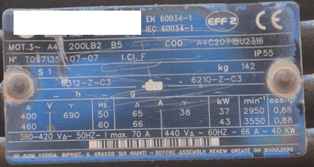 | 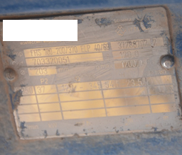
Line 1:1 | Line 1:1 | Line 1:1

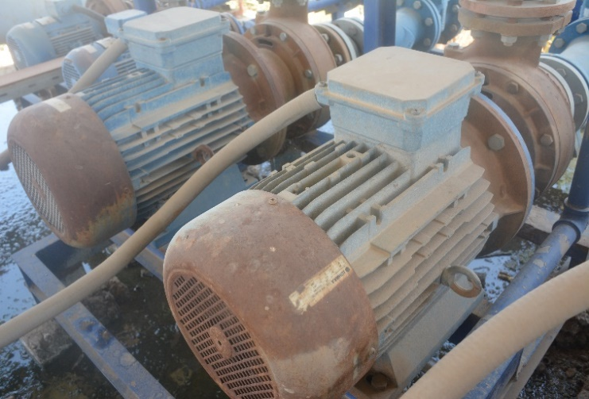 insert the picture samples here | 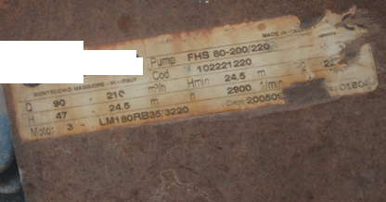 insert the picture samples here
Line 1:2 | Line 1:2

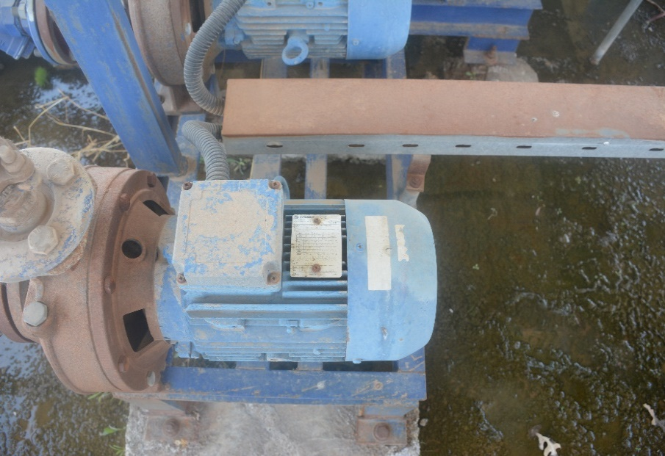 insert the picture samples here | Same type but different specifications | 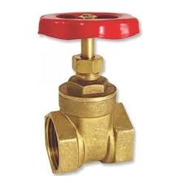
Line 1:3 | Line 1:4 | Line 2:1, 2:2 & 2:3

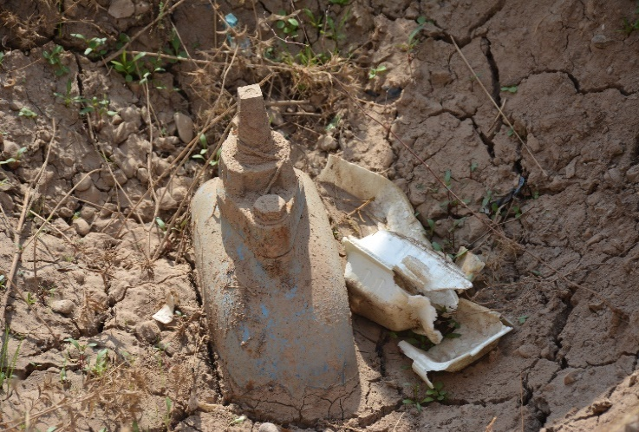 insert the picture samples here | Same type but different specifications
Line 2:4 | Line 2:5 | Line 2:1, 2:2 & 2:3

